Kommande GWR
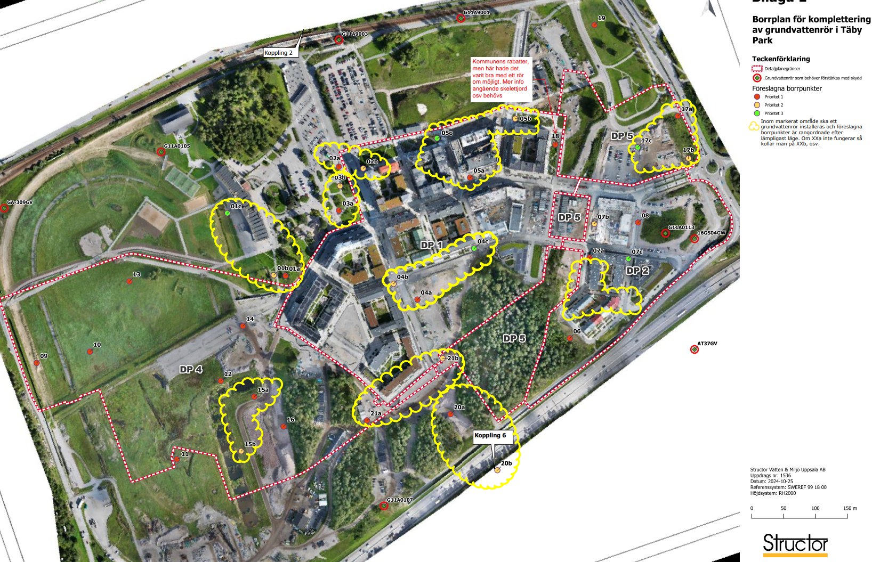
Upprättad av TPAB - 2024-12-17_ Eca/HE/BFr
Kommande GWR i Täby Park enl. Structors Borrplan 2024-10-25_UTKAST
GWR_ID | Placering | Uppdragsgivare | Ersätts av | Sluttid | Kommentar från TPAB
01a | Norra stadsparken väst | TK | TK | 2035 | kopplade till Parken
01b | Norra stadsparken väst | TK | TK | 2035 | kopplade till Parken
01c | Norra stadsparken väst | TK | TK | 2035 | kopplade till Parken
02a | Norra stadsparken öst | TK | TK | 2035 | kopplade till Parken
02b | Norra stadsparken öst (DP1) | TK | TK | 2035 | kopplade till Parken
03a | Norra stadsparken öst (DP1) | TK | TK | 2035 | kopplade till Parken
03b | Norra stadsparken öst (DP1) | TK | TK | 2035 | kopplade till Parken
04a | DP1 Södra | TK | TK | - | Hamnar i privat mark (skolansmark) TK behöver bedöma om röret ska placeras i gatumarken
04b | DP1 Södra | TK | TK | - | TK behöver bedöma om röret ska placeras i gatumarken (växtbädd?)
04c | DP1 Södra | TK | TK | - | TK behöver bedöma om röret ska placeras i gatumarken (växtbädd?)
05a | DP1 Norra | TK | TK | - | Hamnar i torg TK behöver bedöma om det ska placeras i gatumark
05b | DP1 Norra | TK | TK | - | GS
05c | DP1 Norra | TK | TK | - | GS
6 | DP2 Södra | TK | TK | - | Krävs samordning mellan Riksbyggen och TK
07a | DP2 Västra | TK och Riksbyggen | TK och RB | - | Hamnar i gatumiljö (växtbädd?)
07b | DP2 Västra |  |  | - | Hamnar i gatumiljö (växtbädd?)
07c | DP2 Södra |  |  | - | Hamnar i gatumiljö (växtbädd?)
08 | DP2 Norra | Wallenstam | Wallenstam | 2028 | Ska detta mättas under byggtid eller i proj?
09 | DP4 Västra | TPAB | TPAB | 2030 | OK - Kontrollera mot skedesplan
10 | DP4 Västra | TPAB | TPAB | 2030 | OK - Kontrollera mot skedesplan
11 | DP4 Södra | TPAB | TPAB | 2035 | -
12 | DP4 Mitten av galoppfältet | TPAB | TPAB | 2026 | OK - Kontrollera mot skedesplan
13 | DP4 Norra | TPAB | TPAB | 2029 | OK tills mobilitetshus börja byggas (kontrollera mot skedesplan och grundläggningsalternativ ).
14 | DP4 Nordöstra | TPAB | TPAB | 2026 | OK - Kontrollera mot skedesplan
15a | Södra stadsparken (centralt) | TK | TK | - | Går att sätta i närheten av föreslagen plats. Krävs avstämning med TK - arbete med Stadsparken
15b | Södra stadsparken norra | TK | TK | - | Går att sätta i närheten av föreslagen plats. Krävs avstämning med TK - arbete med Stadsparken
16 | Södra stadsparken öster om | TK | TK | 3 år innan vi lämnar marken | Går att sätta i närheten av föreslagen plats. Krävs avstämning med TK - arbete med Stadsparken
17a | DP5 | Riksbyggen | Riksbyggen | - | Krävs samordning mellan Riksbyggen och TK (allmänplatsmark)
17b | DP5 östra | Riksbyggen | Riksbyggen | - | -
17c | DP5 Mitten av norra DP5 | Riksbyggen | Riksbyggen | - | -
18 | DP5 Nordvästra (sätts i DP1) | TK | TK | - | GS, TK behöver bedöma om det ska placeras ett rör i gatumark
19 | Nordöstra Täby Park | TK | TK | - | -
20a | Koppling 6 norr om E18 | TK | TK |  | Går att sätta med ett visst justering (bra uppläggsyta)
20b | Koppling 6 söder om E18 | TK | TK | - | -
21a | DP4/DP5 (Östra DP4) | TK | TK |  | Går att sätta i närheten av föreslagen plats. Krävs avstämning med TK - arbete med Stadsparken
21b | DP4/DP5 (Västra DP5) | TK | TK | - | -

 | Föreslagna borrpunkter
 | Priritet 1
 | Priritet 2
 | Priritet 3
 | Vit markering endast ett alternativ

